상품제안서
세인트나인 Q 소프트 12구(컬러) | 상품코드: F12030

 |  |  |  |  |  |  | 02-412-0044 | www.easy1.co.kr
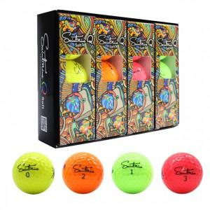

【상세/제작정보】 | .

【인쇄/포장옵션】 | 실크 / 포장지포장

【공급단가】 | 수량 | 30~ | 50~ | 100~ | 500~ | 1,000~
*VAT별도 | 단가 | 43,200원 | 41,600원 | 40,000원 | 38,400원 | 37,440원

【상품 URL】 | https://dev.easy1.co.kr:443/src/goods_detail.php?gdno=12030

